المؤشرات الكلية

سوق العراق للاوراق المالية
جلسة الثلاثاء 2026/7/7 |  |  |  | تقرير أسعار الأسهم المتداولة لسوق العراق للأوراق المالية
الجلسة (117)
الاسهم المتداولة المدرجة و OTC |  |  | 4,787,613,147 |  |  | قيمة الأسهم المتداولة المدرجة و OTC |  | 16,289,147,754 |  |  | صفقات الشركات المدرجة وOTC | 970
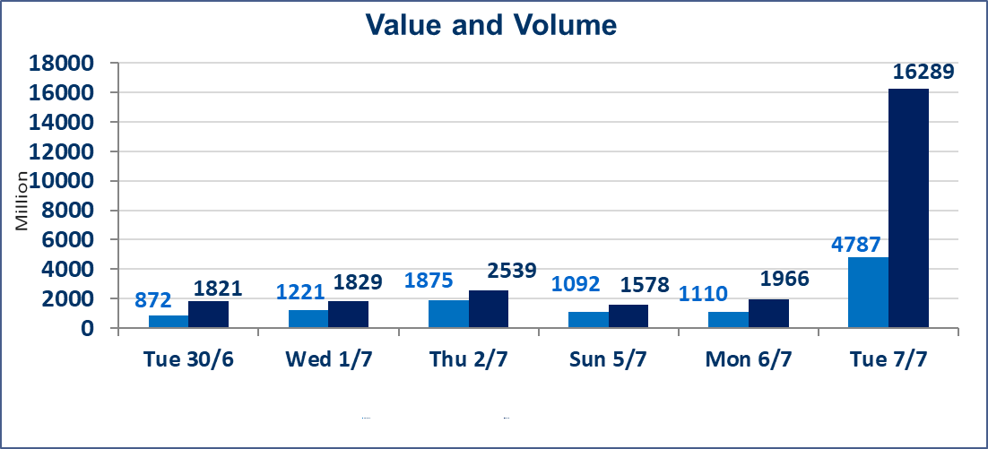
المؤشر60 ISX اليوم | 1022.12 |  | نقطة |  |  | المؤشر15 ISX اليوم | 1278.13 | نقطة
المؤشر 60 ISX السابق | 1018.76 |  | نقطة |  |  | المؤشر 15 ISX السابق | 1283.69 | نقطة
نسبة التغير | 0.33 |  | % |  |  | نسبة التغير | -0.43 | %
عدد النقاط | 3.36 |  | نقطة |  |  | عدد النقاط | -5.56 | نقطة

الشركات المدرجة | 103 | OTC | 17 | 120 |  | الشركات غير المتداولة المدرجة | 51 | OTC | 16 | 67
الشركات المتداولة | 37 | OTC | 1 | 38 |  | الشركات المرتفعة |  |  | 6
شركات الهيئة العامة |  |  |  | 7 |  | الشركات المنخفضة |  |  | 19
الموقوفة بقرار من هيأة الأوراق المالية |  |  |  | 8
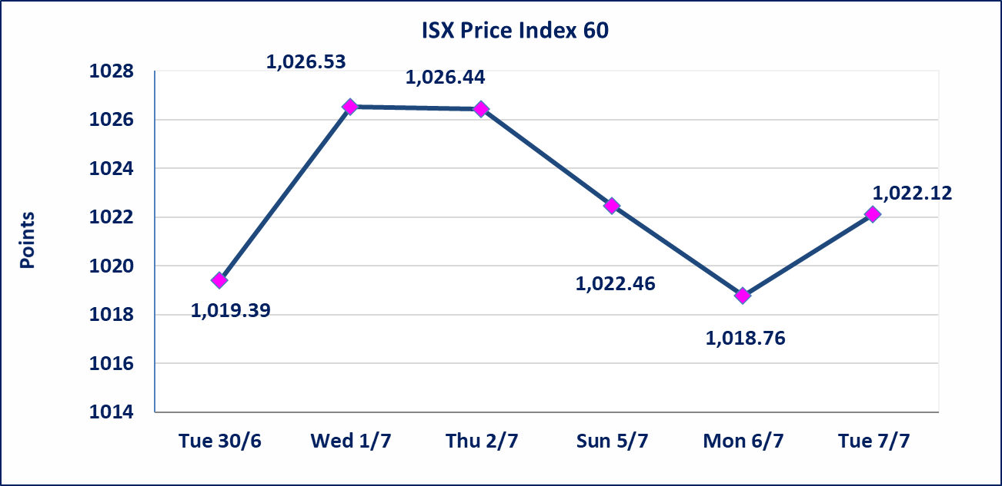
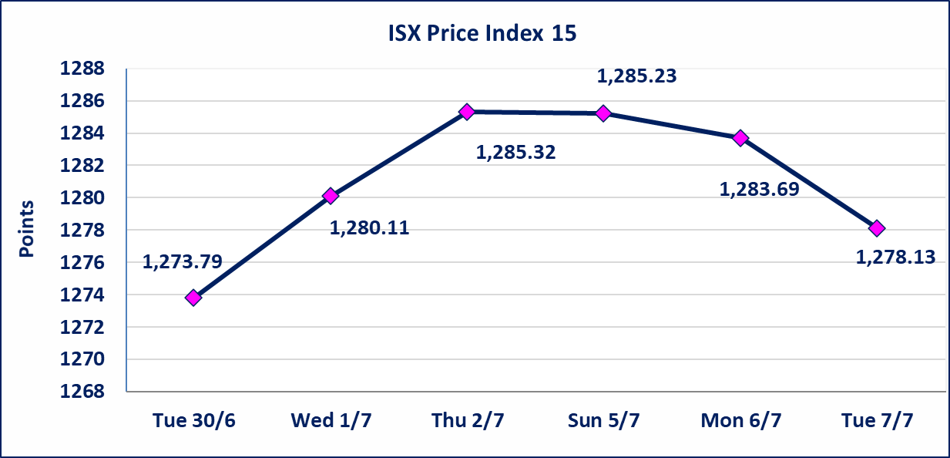

الاوامر الخاصة | نفذت شركة الكرمل للوساطة أمر متقابل مقصود على أسهم شركة مصرف الاهلي بعدد أسهم (3,900,000,000) سهم، وقيمة بلغت (15,444,000,000) دينار، في زمن الجلسة الاضافي (بعد الساعة 1 ظهراً) وفقاً لاجراءات تنفيذ الصفقات الكبيرة.
اسيا للتامين(NSIA) | تم البدء بعمليات ايداع شهادات اسهم المساهمين لشركة اسيا للتامين إعتباراً من جلسة الاربعاء 2026/7/8 وسيتم اطلاق التداول إعتباراً من جلسة الاربعاء 2026/7/29 بعد ايداع 5% من رأس المال او بعد مرور (21) يوم من تاريخ بدء الايداع في منصة الشركات غير المدرجة ISX-OTC.
الشرق للتامين(NSHQ) | تم البدء بعمليات ايداع شهادات اسهم المساهمين لشركة الشرق للتامين إعتباراً من جلسة الثلاثاء 2026/7/7 وسيتم اطلاق التداول إعتباراً من جلسة الثلاثاء 2026/7/28 بعد ايداع 5% من رأس المال او بعد مرور (21) يوم من تاريخ بدء الايداع في منصة الشركات غير المدرجة ISX-OTC.
بوابة اسيا للتامين(NBAT) | تم البدء بعمليات ايداع شهادات اسهم المساهمين لشركة بوابة اسيا للتامين إعتباراً من جلسة الثلاثاء 2026/7/7 وسيتم اطلاق التداول إعتباراً من جلسة الثلاثاء 2026/7/28 بعد ايداع 5% من رأس المال او بعد مرور (21) يوم من تاريخ بدء الايداع في منصة الشركات غير المدرجة ISX-OTC.
الباتك للتامين(NGAT) | تم البدء بعمليات ايداع شهادات اسهم المساهمين لشركة الباتك للتامين إعتباراً من جلسة الثلاثاء 2026/7/7 وسيتم اطلاق التداول إعتباراً من جلسة الثلاثاء 2026/7/28 بعد ايداع 5% من رأس المال او بعد مرور (21) يوم من تاريخ بدء الايداع في منصة الشركات غير المدرجة ISX-OTC.
اليم الازرق للتجارة العامة(SYAM) | تم البدء بعمليات ايداع شهادات اسهم المساهمين لشركة اليم الازرق للتجارة العامة إعتباراً من جلسة الاربعاء 2026/6/3
الوطنية للصناعات الغذائية (INFF) | تم البدء بعمليات ايداع شهادات اسهم المساهمين لشركة الوطنية للصناعات الغذائية إعتباراً من جلسة الاحد 2026/5/24 وسيتم اطلاق التداول لحين اكمال انتهاء الاجراءات في مركز الايداع في منصة الشركات غير المدرجة ISX-OTC.
الحد الأعلى والادنى للتغير في السعر | نسبة التغير الحدود الدنيا للحركة السعرية للاسهم من (5% الى 10%) والحدود العليا من(10% الى 25%)في كافة المنصات ماعدا منصة OTC.
Web site : www.isx-iq.net E-mail : info-isx@isx-iq.net |  |  |  |  | 07834000034 - 07711211522 : ص . ب :3607 العلوية الهاتف |  |  |  |  |  | بغداد /الكرادة/ قرب المسرح الوطني /مجاور مصرف الخليج التجاري

نسبة التغير
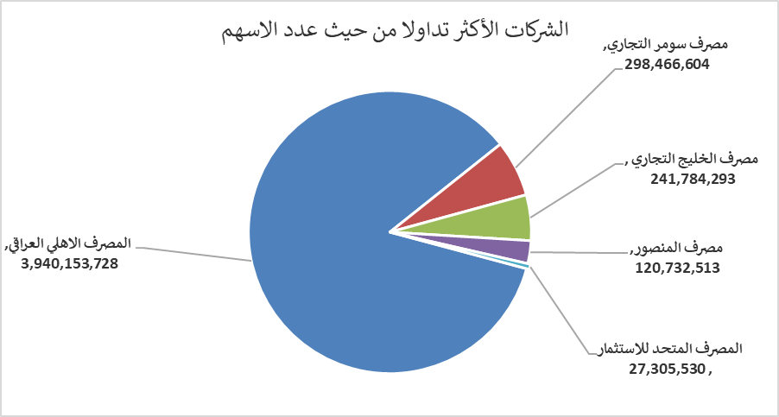
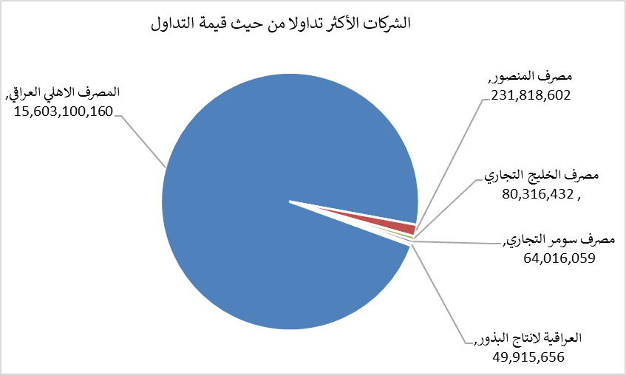
الشركات الأكثر ارتفاعاً وانخفاضاً

نسبة التغير لاسعار الاغلاق الاكثر ارتفاعاً |  |  |  | نسبة التغير لاسعار الاغلاق الاكثر انخفاضاً
اسم الشركة | اغلاق | التغير(%) | الاسهم المتداولة | اسم الشركة | اغلاق | التغير (%) | الاسهم المتداولة
مصرف الطيف الاسلامي | 0.950 | 6.74 | 522,974 | العراقية لصناعات الكارتون | 2.180 | -9.92 | 674,559
فنادق المنصور | 65.500 | 5.65 | 325,712 | الوطنية لصناعات الاثاث المنزلي | 0.730 | -9.88 | 4,480,261
مصرف سومر التجاري | 0.230 | 4.55 | 298,466,604 | العراقية لانتاج وتسويق اللحوم | 4.800 | -9.43 | 200,000
الخاتم للاتصالات | 3.820 | 1.87 | 134,065 | بابل للانتاج الحيواني | 7.950 | -5.81 | 17,000
المصرف التجاري العراقي الاسلامي | 0.660 | 1.54 | 16,759,717 | الخياطة الحديثة | 6.100 | -5.43 | 1,278,951

الشركات الاكثر نشاطا حسب الاسهم المتداولة (حجم التداول) |  |  |  | الشركات الاكثر نشاطا حسب القيمة المتداولة
اسم الشركة | اغلاق | التغير(%) | الاسهم المتداولة | اسم الشركة | اغلاق | التغير (%) | القيمة المتداولة
المصرف الاهلي العراقي | 3.950 | -1.25 | 3,940,153,728 | المصرف الاهلي العراقي | 3.950 | -1.25 | 15,603,100,160
مصرف سومر التجاري | 0.230 | 4.55 | 298,466,604 | مصرف المنصور | 1.920 | 0.00 | 231,818,602
مصرف الخليج التجاري | 0.340 | 0.00 | 241,784,293 | مصرف الخليج التجاري | 0.340 | 0.00 | 80,316,432
مصرف المنصور | 1.920 | 0.00 | 120,732,513 | مصرف سومر التجاري | 0.230 | 4.55 | 64,016,059
المصرف المتحد للاستثمار | 0.050 | 0.00 | 27,305,530 | العراقية لانتاج البذور | 6.600 | -0.45 | 49,915,656

